关系图
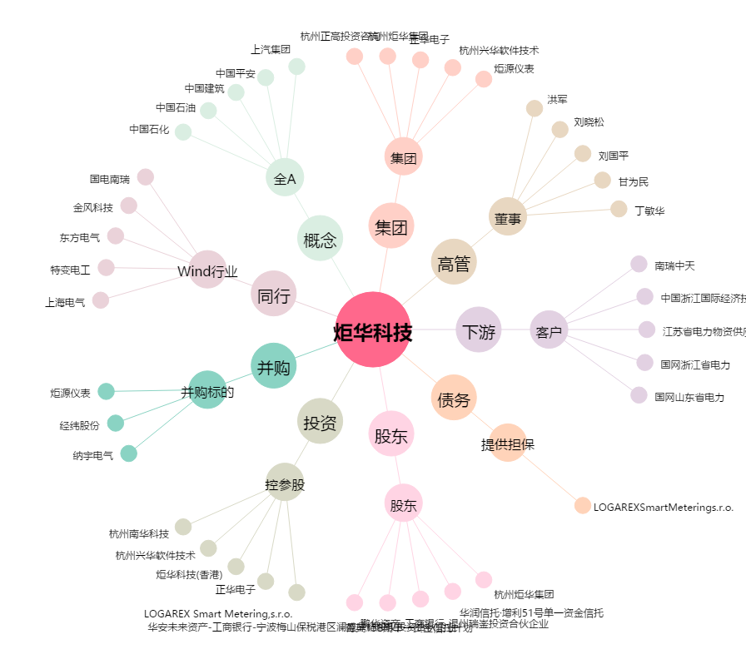
炬华科技[300360.SZ] - 关系概览图

